Folha7
Soma de pontos | Rótulos de Coluna
Rótulos de Linha | 12/1/15 | Total Geral
0 | 30 | 30
1 | 55 | 55
2 | 110 | 110
3 | 200 | 200
4 | 320 | 320
5 | 470 | 470
Total Geral | 1185 | 1185

Folha6
Itens Bons/Maus por Idade
Rótulos de Linha | Soma de maus | Soma de bons
6 | 1 | 48
8 | 6 | 48
9 | 2 | 48
Total Geral | 9 | 144

Folha5
Itens Bons/Maus por Sexo
Rótulos de Linha | Soma de maus | Soma de bons
Feminino | 6 | 48
Masculino | 3 | 96
Total Geral | 9 | 144

Folha4
Itens Bons/Maus por Nível
Rótulos de Linha | Soma de maus | Soma de bons
0 | 2 | 9
12/1/15 | 1 | 3
12/1/15 | 1 | 3
12/1/15 | 0 | 3
1 | 2 | 9
12/1/15 | 1 | 3
12/1/15 | 0 | 3
12/1/15 | 1 | 3
2 | 1 | 18
12/1/15 | 0 | 6
12/1/15 | 0 | 6
12/1/15 | 1 | 6
3 | 0 | 27
12/1/15 | 0 | 9
12/1/15 | 0 | 9
12/1/15 | 0 | 9
4 | 2 | 36
12/1/15 | 2 | 12
12/1/15 | 0 | 12
12/1/15 | 0 | 12
5 | 2 | 45
12/1/15 | 2 | 15
12/1/15 | 0 | 15
12/1/15 | 0 | 15
Total Geral | 9 | 144

Folha3
Vidas Gastas Por Jogador a Cada Nível
Rótulos de Linha | Soma de vidasGastas
0 | 0
12/1/15 | 0
12/1/15 | 0
12/1/15 | 0
1 | 1
12/1/15 | 1
12/1/15 | 0
12/1/15 | 0
2 | 1
12/1/15 | 1
12/1/15 | 0
12/1/15 | 0
3 | 1
12/1/15 | 1
12/1/15 | 0
12/1/15 | 0
4 | 1
12/1/15 | 1
12/1/15 | 0
12/1/15 | 0
5 | 1
12/1/15 | 1
12/1/15 | 0
12/1/15 | 0
Total Geral | 5

Folha2
Rótulos de Linha | Soma de insist
6 | 5
8 | 14
9 | 0
Insistências por Idade
Total Geral | 19

Folha8
Rótulos de Linha | Soma de pontos
0 | 30
12/1/15 | 30
1 | 55
12/1/15 | 55
2 | 110
12/1/15 | 110
3 | 200
12/1/15 | 200
4 | 320
12/1/15 | 320
5 | 470
12/1/15 | 470
Total Geral | 1185

Folha9
Rótulos de Linha | Soma de media | Soma de pontos
0 | 196.11111111 | 25
1 | 196.11111111 | 50
2 | 196.11111111 | 110
3 | 196.11111111 | 200
4 | 196.11111111 | 310
5 | 196.11111111 | 450
Total Geral | 1176.6666667 | 1145

Folha10
Rótulos de Linha | Soma de media
0 | 588.33333333
1 | 588.33333333
2 | 588.33333333
3 | 588.33333333
4 | 588.33333333
5 | 588.33333333
Total Geral | 3530

Folha12
 | Soma de media | Soma de pontos
0 | 26.666666667 | 30
1 | 196.11111111 | 55
2 | 196.11111111 | 110
3 | 196.11111111 | 200
4 | 196.11111111 | 320
5 | 196.11111111 | 470

Vista Avançada1
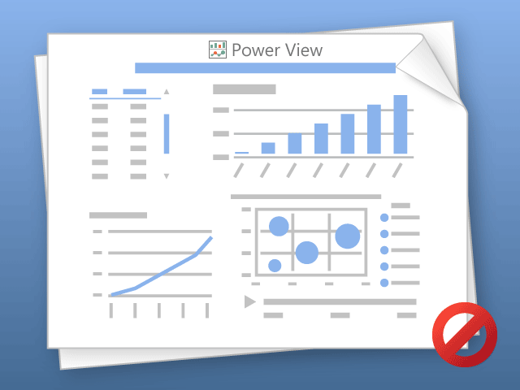

O Power View só pode imprimir uma folha de cada vez.
Mude para a folha pretendida e tente novamente.

